信用交易
融资融券市场交易数据统计(2023-12-05)

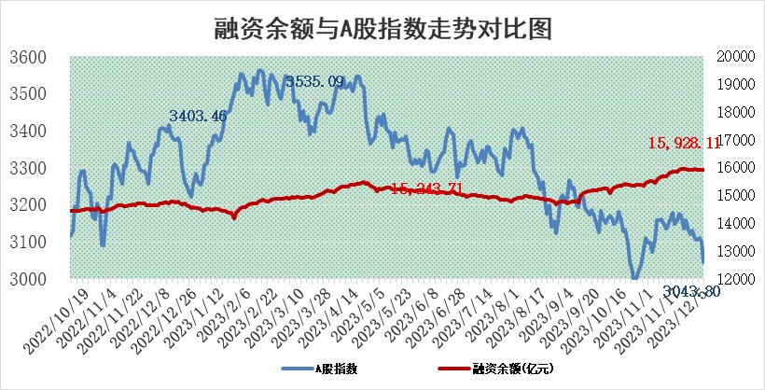
标的证券 | 融资融券余额（亿元） | 融资余额（亿元） | 融券余额（亿元） | 融资买入额（亿元） | 融资融券规模变化（亿元） | 融资余额增幅(‰) | 融券余额增幅(%)
统计数据 | 16,686.76 | 15,928.11 | 749.20 | 602.34 | -19.15 | -0.25 | -2.02

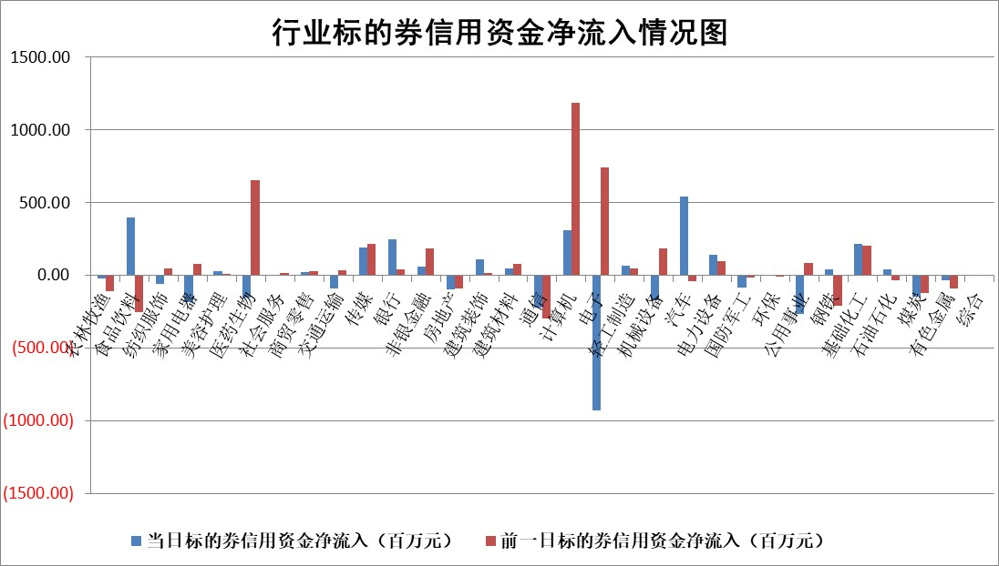

 |  |  |  |  |  |  |  | 2

标的基金代码 | 标的基金简称 | 融资余额/市值(%) | 融资余额增幅(%) | 融资买入额/成交金额(%) | （融资余额净增额-融券余额净增额）/市值(‱) | 融券余额降幅(%) | ABS[（融资余额净增额-融券余额净增额）/市值净增额-1](%)
159902 | 华夏中小板ETF | 0.00 | 0.00 | 0.00 | 0.00 | 0.00 | 100.00
159915 | 易方达创业板ETF | 3.58 | -3.26 | 107615.42 | -18.01 | -99.25 | 90.62
159919 | 嘉实沪深300ETF | 3.37 | 0.26 | 10.30 | 1.08 | 7.84 | 100.56
159920 | 华夏恒生ETF | 70.17 | -0.08 | 26.57 | -5.40 | 2.23 | 97.64
159922 | 嘉实中证500ETF | 1.05 | -0.71 | 7.99 | 8.65 | 3.73 | 104.72
159925 | 南方沪深300ETF | 0.19 | 1.84 | 0.18 | 0.34 | 0.00 | 100.18
159928 | 消费ETF | 1.10 | 1.24 | 1.68 | 1.32 | -0.54 | 100.66
159934 | 易方达黄金ETF | 241.37 | 0.24 | 27.64 | 57.68 | 0.00 | 142.84
159939 | 全指信息技术ETF | 0.87 | 4.24 | 120.08 | 3.70 | 2.99 | 101.20
159940 | 全指金融地产ETF | 0.11 | 0.30 | 0.00 | 0.03 | 0.00 | 100.02
159995 | 半导体芯片ETF | 2.82 | 0.90 | 96.96 | 3.05 | 2.66 | 100.98
159997 | 天弘中证电子ETF | 1.75 | -5.23 | 1.93 | -31.96 | -28.32 | 89.05
159998 | 天弘中证计算机主题ETF | 0.62 | 10.73 | 0.19 | 7.57 | 5.11 | 102.16
510050 | 华夏上证50ETF | 8.77 | 1.98 | 254.20 | 15.81 | -38.32 | 106.98
510180 | 华安上证180ETF | 0.55 | 0.26 | 2.15 | 0.14 | 1.19 | 100.08
510880 | 华泰柏瑞红利ETF | 0.37 | 5.57 | 1.86 | 1.88 | -2.90 | 102.47
510900 | 易方达恒生H股ETF | 83.39 | 0.10 | 11.26 | 8.13 | 0.00 | 103.79
511010 | 5年期国债ETF | 13.86 | -0.01 | 0.00 | -0.08 | 0.00 | 92.17
511380 | 可转债及可交换债券ETF | 6.28 | -0.30 | 17.71 | -1.86 | 0.00 | 97.44
512000 | 全指证券ETF | 8.11 | 1.34 | 19.54 | 10.84 | 0.37 | 113.02
512010 | 沪深300医药卫生ETF | 5.31 | 1.23 | 141.81 | 5.06 | -5.65 | 102.80
512070 | 沪深300非银ETF | 2.45 | -1.00 | 228.30 | -1.71 | 12.29 | 99.15
512400 | 南方中证申万有色金属ETF | 2.71 | -2.08 | 0.52 | -5.11 | 5.07 | 97.29
512580 | 广发中证环保产业ETF | 1.76 | 0.55 | 0.41 | 1.06 | 1.49 | 100.68
512660 | 国泰中证军工ETF | 3.32 | 1.41 | 11.78 | 6.61 | 8.79 | 102.99
512800 | 华宝中证银行ETF | 15.27 | 0.81 | 2.05 | 3.35 | -58.48 | 101.70
512980 | 广发中证传媒ETF | 1.02 | 3.57 | 299.53 | 3.04 | -4.59 | 101.15
515030 | 华夏中证新能源汽车ETF | 2.48 | 0.50 | 14.96 | 0.77 | -1.76 | 100.49
515050 | 华夏中证5G通信主题ETF | 1.33 | 1.72 | 9.18 | 2.45 | 5.64 | 100.96
515070 | 华夏中证人工智能ETF | 3.07 | -0.69 | 5.35 | -1.71 | 3.34 | 99.39
标的股票比较指标 |  | 融资余额/流通A股市值(%) | 融资余额增幅(%) | 融资买入额/成交金额(%) | （融资余额净增额-融券余额净增额）/流通A股市值(‱) | 融券余额降幅(%) | ABS[（融资余额净增额-融券余额净增额）/流通A股市值净增额-1](%)
前十名标的个股 |  | 阳光城 | 金沃股份 | 南玻A | 汇隆新材 | 天秦装备 | 深科达
 |  | 搜于特 | 汇隆新材 | 铜冠铜箔 | 金沃股份 | 安联锐视 | 密封科技
 |  | 紫鑫药业 | 北巴传媒 | 创力集团 | 银之杰 | 中洲控股 | 趣睡科技
 |  | 嘉凯城 | 云内动力 | 新潮能源 | 吉视传媒 | 证通电子 | 三一重能
 |  | 宋都股份 | 中视传媒 | 国药股份 | 云内动力 | 军信股份 | 中源协和
 |  | 美好置业 | 银之杰 | 祁连山 | 兴民智通 | 安必平 | 三峡水利
 |  | 中天金融 | 智立方 | 光大银行 | 中光学 | 振华股份 | 康为世纪
 |  | 庞大集团 | 中光学 | 侨源股份 | 英诺特 | 泸天化 | 铜冠铜箔
 |  | 泽达易盛 | 新柴股份 | 江苏银行 | 华强科技 | 法本信息 | 吉视传媒
 |  | 蓝光发展 | 群兴玩具 | 福耀玻璃 | 青达环保 | 悦安新材 | 比亚迪
后十名标的个股 |  | 步步高 | 三峡水利 | 德赛电池 | 三峡水利 | 华仁药业 | 天奈科技
 |  | 鸿达兴业 | 良品铺子 | 步步高 | 磁谷科技 | 东港股份 | 高鸿股份
 |  | 天沃科技 | 磁谷科技 | 鸿达兴业 | 南京熊猫 | 皇氏集团 | 东莞控股
 |  | 金圆股份 | 江苏新能 | 天沃科技 | 中科金财 | 摩恩电气 | 京基智农
 |  | 哈工智能 | 华贸物流 | 金圆股份 | 良品铺子 | 沧州大化 | 汉马科技
 |  | 正邦科技 | 易点天下 | 哈工智能 | 深科达 | 交运股份 | 德方纳米
 |  | 华铁股份 | 迪威尔 | 正邦科技 | 零点有数 | 中核科技 | 京粮控股 | ;
 |  | 中国中期 | 超捷股份 | 华铁股份 | 朗科科技 | 天阳科技 | 家联科技
 |  | 慧辰股份 | 南京熊猫 | 中国中期 | 祥源新材 | 中原高速 | 美诺华
 |  | 新华联 | 天孚通信 | 慧辰股份 | 润达医疗 | 睿昂基因 | 磁谷科技
说明：1.以上普通交易数据和信用交易数据皆以交易日收盘后数据为基准；2.上述标的证券总数据只计算标的证券市场总数据，不包括从标的证券中调出去标的证券数据，所以与交易所公布的总值略有不同； 3.上述行业采用申万一级行业分类；4.以上标的基金和标的个股中比较的6个指标值中：前5个（从左至右）为正向指标，值越大排名越靠前；第6个为逆向指标，值越小，排名越靠前；5.第6个指标中ABS[]表示求绝对值，其主要用于考量信用资金相对净流入对股价相对净变化的贡献程度；6.数据来源：wind，交易所。

 | 证券代码 | 新增融资余额 | 融资买入额 | 融资买入增幅前10
远大智能 | 002689 | 28175353 | 42268582 | 199%
亚太股份 | 002284 | 21555247 | 34242865 | 82%
赛诺医疗 | 688108 | 72122899 | 101076547 | 78%
湖南发展 | 000722 | 66023557 | 137112987 | 75%
柘中股份 | 002346 | 14584119 | 36845980 | 58%
国城矿业 | 000688 | 24683149 | 48240585 | 54%
兆新股份 | 002256 | 1985058 | 4066269 | 52%
凯美特气 | 002549 | 33806472 | 61340055 | 52%
华昌达 | 300278 | 13474542 | 19303225 | 48%
新华联 | 000620 | 27311937 | 39201759 | 43%

 | 证券代码 | 新增融资余额 | 融资买入额 | 融资买入增幅前10
兔宝宝 | 002043 | 73310337 | 89923983 | 334%
捷昌驱动 | 603583 | 26026415 | 31686727 | 262%
湘财股份 | 600095 | 94196837 | 132280449 | 252%
中谷物流 | 603565 | 49103883 | 60098371 | 234%
中青宝 | 300052 | 24215352 | 31377809 | 98%
顾家家居 | 603816 | 138518545 | 188424210 | 78%
喜临门 | 603008 | 31503289 | 48351944 | 77%
财信发展 | 000838 | 10831830 | 17666790 | 74%
苏州银行 | 002966 | 10578096 | 19143736 | 72%
金诚信 | 603979 | 23858538 | 36098133 | 60%

